Лист 1
Прайс-лист
МИР ПРЯЖИ

В валюте: руб. (курс 1).
Цены указаны на 07.08.2020

№ | Номенклатура/ Характеристика номенклатуры | Описание | Изображение | Артикул | Цена | Ед. | Остаток | Ссылка на сайт
 | Основа на пластике 3-D бабочка. Agrias Claudina | Основа на пластике 3-D бабочка. Agrias Claudina | 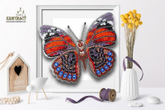 | БС-016 | 240.00 |  |  | Изображение
 | Основа на пластике 3-D бабочка. Agrias Claudina |  |  |  | 240.00 | шт | 3 | Изображение
 | Основа на пластике 3-D бабочка. Agrias Claudina Lugens | Основа на пластике 3-D бабочка. Agrias Claudina Lugens | 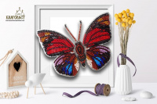 | БС-010 | 240.00 |  |  | Изображение
 | Основа на пластике 3-D бабочка. Agrias Claudina Lugens |  |  |  | 240.00 | шт | 5 | Изображение
 | Основа на пластике 3-D бабочка. Ancyluris Formosissima | Основа на пластике 3-D бабочка. Ancyluris Formosissima | 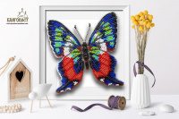 | БС-018 | 240.00 |  |  | Изображение
 | Основа на пластике 3-D бабочка. Ancyluris Formosissima |  |  |  | 240.00 | шт | 1 | Изображение
 | Основа на пластике 3-D бабочка. Appias Lyncida Vasava | Основа на пластике 3-D бабочка. Appias Lyncida Vasava | 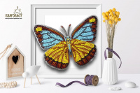 | БС-036 | 240.00 |  |  | Изображение
 | Основа на пластике 3-D бабочка. Appias Lyncida Vasava |  |  |  | 240.00 | шт | 5 | Изображение
 | Основа на пластике 3-D бабочка. Atrophaneura Polyeuctes | Основа на пластике 3-D бабочка. Atrophaneura Polyeuctes | 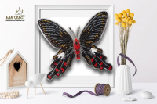 | БС-037 | 240.00 |  |  | Изображение
 | Основа на пластике 3-D бабочка. Atrophaneura Polyeuctes |  |  |  | 240.00 | шт | 5 | Изображение
 | Основа на пластике 3-D бабочка. Battus Philenor | Основа на пластике 3-D бабочка. Battus Philenor | 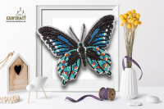 | БС-021 | 240.00 |  |  | Изображение
 | Основа на пластике 3-D бабочка. Battus Philenor |  |  |  | 240.00 | шт | 3 | Изображение
 | Основа на пластике 3-D бабочка. Callicore Hesperis | Основа на пластике 3-D бабочка. Callicore Hesperis | 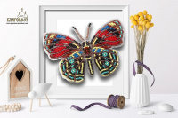 | БС-019 | 240.00 |  |  | Изображение
 | Основа на пластике 3-D бабочка. Callicore Hesperis |  |  |  | 240.00 | шт | 4 | Изображение
 | Основа на пластике 3-D бабочка. Callithea Optima | Основа на пластике 3-D бабочка. Callithea Optima | 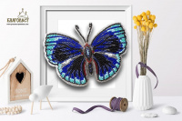 | БС-020 | 240.00 |  |  | Изображение
 | Основа на пластике 3-D бабочка. Callithea Optima |  |  |  | 240.00 | шт | 4 | Изображение
 | Основа на пластике 3-D бабочка. Cethosia Cyane | Основа на пластике 3-D бабочка. Cethosia Cyane | 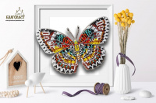 | БС-038 | 240.00 |  |  | Изображение
 | Основа на пластике 3-D бабочка. Cethosia Cyane |  |  |  | 240.00 | шт | 4 | Изображение
 | Основа на пластике 3-D бабочка. Chrysiridia Madagascarensis | Основа на пластике 3-D бабочка. Chrysiridia Madagascarensis | 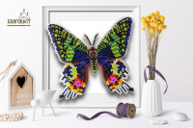 | БС-100 | 240.00 |  |  | Изображение
 | Основа на пластике 3-D бабочка. Chrysiridia Madagascarensis |  |  |  | 240.00 | шт | 5 | Изображение
 | Основа на пластике 3-D бабочка. Chrysiridia Madagascarensis | Основа на пластике 3-D бабочка. Chrysiridia Madagascarensis |  | БС-034 | 240.00 |  |  | Изображение
 | Основа на пластике 3-D бабочка. Chrysiridia Madagascarensis |  |  |  | 240.00 | шт | 4 | Изображение
 | Основа на пластике 3-D бабочка. Chrysiridia Madagascarensis Male | Основа на пластике 3-D бабочка. Chrysiridia Madagascarensis Male | 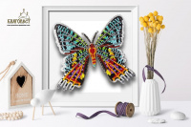 | БС-035 | 240.00 |  |  | Изображение
 | Основа на пластике 3-D бабочка. Chrysiridia Madagascarensis Male |  |  |  | 240.00 | шт | 4 | Изображение
 | Основа на пластике 3-D бабочка. Cymothoe Excelsa | Основа на пластике 3-D бабочка. Cymothoe Excelsa | 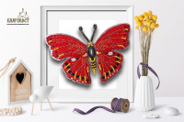 | БС-027 | 240.00 |  |  | Изображение
 | Основа на пластике 3-D бабочка. Cymothoe Excelsa |  |  |  | 240.00 | шт | 3 | Изображение
 | Основа на пластике 3-D бабочка. Danaus Chrysippus Alcippus | Основа на пластике 3-D бабочка. Danaus Chrysippus Alcippus | 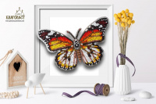 | БС-029 | 240.00 |  |  | Изображение
 | Основа на пластике 3-D бабочка. Danaus Chrysippus Alcippus |  |  |  | 240.00 | шт | 1 | Изображение
 | Основа на пластике 3-D бабочка. Danis Danis | Основа на пластике 3-D бабочка. Danis Danis | 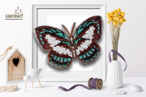 | БС-040 | 240.00 |  |  | Изображение
 | Основа на пластике 3-D бабочка. Danis Danis |  |  |  | 240.00 | шт | 5 | Изображение
 | Основа на пластике 3-D бабочка. Euploea Mulciber | Основа на пластике 3-D бабочка. Euploea Mulciber | 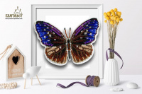 | БС-041 | 240.00 |  |  | Изображение
 | Основа на пластике 3-D бабочка. Euploea Mulciber |  |  |  | 240.00 | шт | 5 | Изображение
 | Основа на пластике 3-D бабочка. Euptoieta Claudia | Основа на пластике 3-D бабочка. Euptoieta Claudia | 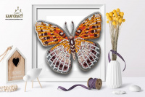 | БС-023 | 240.00 |  |  | Изображение
 | Основа на пластике 3-D бабочка. Euptoieta Claudia |  |  |  | 240.00 | шт | 3 | Изображение
 | Основа на пластике 3-D бабочка. Euxanthe Eurinome | Основа на пластике 3-D бабочка. Euxanthe Eurinome | 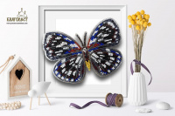 | БС-030 | 240.00 |  |  | Изображение
 | Основа на пластике 3-D бабочка. Euxanthe Eurinome |  |  |  | 240.00 | шт | 5 | Изображение
 | Основа на пластике 3-D бабочка. Hamadryas Feronia | Основа на пластике 3-D бабочка. Hamadryas Feronia | 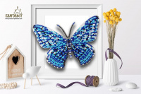 | БС-101 | 240.00 |  |  | Изображение
 | Основа на пластике 3-D бабочка. Hamadryas Feronia |  |  |  | 240.00 | шт | 5 | Изображение
 | Основа на пластике 3-D бабочка. Hypanartia | Основа на пластике 3-D бабочка. Hypanartia | 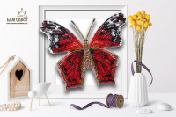 | БС-104 | 240.00 |  |  | Изображение
 | Основа на пластике 3-D бабочка. Hypanartia |  |  |  | 240.00 | шт | 2 | Изображение
 | Основа на пластике 3-D бабочка. Limenitis Astyanax | Основа на пластике 3-D бабочка. Limenitis Astyanax | 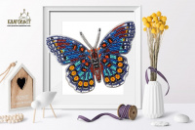 | БС-024 | 240.00 |  |  | Изображение
 | Основа на пластике 3-D бабочка. Limenitis Astyanax |  |  |  | 240.00 | шт | 3 | Изображение
 | Основа на пластике 3-D бабочка. Protographium Philolaus | Основа на пластике 3-D бабочка. Protographium Philolaus | 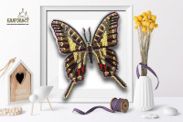 | БС-022 | 240.00 |  |  | Изображение
 | Основа на пластике 3-D бабочка. Protographium Philolaus |  |  |  | 240.00 | шт | 3 | Изображение
 | Основа на пластике 3-D бабочка. Rhetus arcius | Основа на пластике 3-D бабочка. Rhetus arcius | 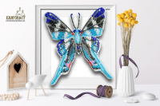 | БС-009 | 240.00 |  |  | Изображение
 | Основа на пластике 3-D бабочка. Rhetus arcius |  |  |  | 240.00 | шт | 5 | Изображение
 | Основа на пластике 3-D бабочка. Rhetus Dysonii | Основа на пластике 3-D бабочка. Rhetus Dysonii | 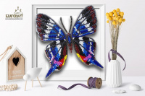 | БС-008 | 240.00 |  |  | Изображение
 | Основа на пластике 3-D бабочка. Rhetus Dysonii |  |  |  | 240.00 | шт | 5 | Изображение
 | Основа на пластике 3-D бабочка. Salamis Temora | Основа на пластике 3-D бабочка. Salamis Temora | 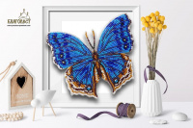 | БС-103 | 240.00 |  |  | Изображение
 | Основа на пластике 3-D бабочка. Salamis Temora |  |  |  | 240.00 | шт | 5 | Изображение
 | Основа на пластике 3-D бабочка. Анеа Тарентина | Основа на пластике 3-D бабочка. Анеа Тарентина | 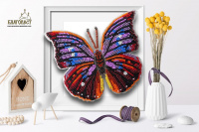 | БС-006 | 240.00 |  |  | Изображение
 | Основа на пластике 3-D бабочка. Анеа Тарентина |  |  |  | 240.00 | шт | 5 | Изображение
 | Основа на пластике 3-D бабочка. Декситея | Основа на пластике 3-D бабочка. Декситея | 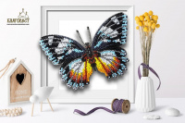 | БС-002 | 240.00 |  |  | Изображение
 | Основа на пластике 3-D бабочка. Декситея |  |  |  | 240.00 | шт | 4 | Изображение
 | Основа на пластике 3-D бабочка. Каллима | Основа на пластике 3-D бабочка. Каллима | 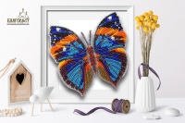 | БС-013 | 240.00 |  |  | Изображение
 | Основа на пластике 3-D бабочка. Каллима |  |  |  | 240.00 | шт | 5 | Изображение
 | Основа на пластике 3-D бабочка. Махаон | Основа на пластике 3-D бабочка. Махаон | 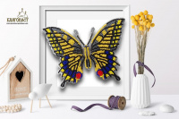 | БС-015 | 240.00 |  |  | Изображение
 | Основа на пластике 3-D бабочка. Махаон |  |  |  | 240.00 | шт | 4 | Изображение
 | Основа на пластике 3-D бабочка. Морфо Пеллеида | Основа на пластике 3-D бабочка. Морфо Пеллеида | 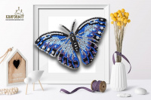 | БС-011-2 | 240.00 |  |  | Изображение
 | Основа на пластике 3-D бабочка. Морфо Пеллеида |  |  |  | 240.00 | шт | 4 | Изображение
 | Основа на пластике 3-D бабочка. Палинура | Основа на пластике 3-D бабочка. Палинура | 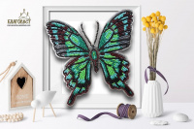 | БС-012 | 240.00 |  |  | Изображение
 | Основа на пластике 3-D бабочка. Палинура |  |  |  | 240.00 | шт | 4 | Изображение
 | Основа на пластике 3-D бабочка. Парусник Демолей | Основа на пластике 3-D бабочка. Парусник Демолей | 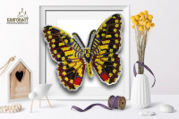 | БС-014 | 240.00 |  |  | Изображение
 | Основа на пластике 3-D бабочка. Парусник Демолей |  |  |  | 240.00 | шт | 5 | Изображение
 | Основа на пластике 3-D бабочка. Прецис Лавиния | Основа на пластике 3-D бабочка. Прецис Лавиния | 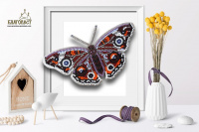 | БС-003 | 240.00 |  |  | Изображение
 | Основа на пластике 3-D бабочка. Прецис Лавиния |  |  |  | 240.00 | шт | 5 | Изображение
 | Основа на пластике 3-D бабочка. Форинеа Фаунус | Основа на пластике 3-D бабочка. Форинеа Фаунус | 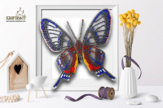 | БС-007 | 240.00 |  |  | Изображение
 | Основа на пластике 3-D бабочка. Форинеа Фаунус |  |  |  | 240.00 | шт | 5 | Изображение
 | Основа на пластике 3-D бабочка. Юнония Орития | Основа на пластике 3-D бабочка. Юнония Орития | 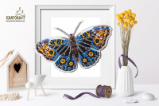 | БС-005 | 240.00 |  |  | Изображение
 | Основа на пластике 3-D бабочка. Юнония Орития |  |  |  | 240.00 | шт | 5 | Изображение
 | Основа на пластике 33-D бабочка. Цетозия библис | Основа на пластике 33-D бабочка. Цетозия библис | 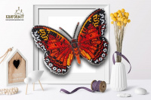 | БС-004 | 240.00 |  |  | Изображение
 | Основа на пластике 33-D бабочка. Цетозия библис |  |  |  | 240.00 | шт | 4 | Изображение
 | Основа на пластике 3D бабочка. Лунная | Основа на пластике 3D бабочка. Лунная | 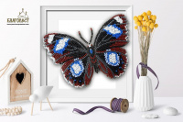 | БС-001 | 240.00 |  |  | Изображение
 | Основа на пластике 3D бабочка. Лунная |  |  |  | 240.00 | шт | 2 | Изображение

